Zeitplan BG Workshop
Istruzioni per l'uso:
- annotare l'ora di inizio dell'evento nel campo A3
- Nella colonna C, annotare la persona responsabile dell'evento.
Template procedura temporale Better Gardens - Workshop |  |  | 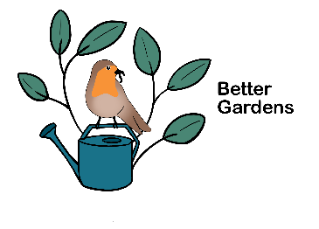
Tempo | Tema | Responsabilità | Durata
0:00:00 | Benvenuti
0:00:00 | Prelevare i partecipanti (P) al punto d'incontro concordato e camminare insieme fino al giardino. |  | 0:05:00
0:05:00 | Benvenuto ai partecipanti: - Presentazione del team dell'evento - Presentazione del giardino e del proprietario dell'evento - Breve giro di presentazioni (nome e domanda per rompere il ghiaccio, ad esempio "Qual è la tua attività preferita in giardino?"). |  | 0:10:00
0:15:00 | Delineare il corso del workshop - Ottenere il consenso per le foto - Se necessario, dividere i partecipanti in due gruppi |  | 0:05:00
0:20:00 | Blocco "Biodiversità" e "Qualità del suolo"
0:20:00 | Blocco "Qualità del suolo": - Test della vanga - Esecuzione di vari test per l'analisi del suolo (vedi istruzioni per il workshop) |  | 0:30:00
0:50:00 | Blocco "Biodiversità": - tour del giardino personalizzato (vedi workshop - istruzioni). |  | 0:30:00
1:20:00 | Apéro
1:20:00 | Aperitivo aperto - attirare l'attenzione sul materiale informativo - Scambio informale |  | 0:40:00
2:00:00 | Al termine, rimandare i partecipanti a casa (eventualmente camminando insieme verso l'uscita).
Questo documento è la continuazione del manuale "Concetto e workshop Better Gardens". È stato prodotto nell'ambito del progetto "Let's talk about Better Gardens", sostenuto finanziariamente dal Fondo Nazionale Svizzero per la Ricerca Scientifica (SNF - Agora No. 191645).

